Sheet1
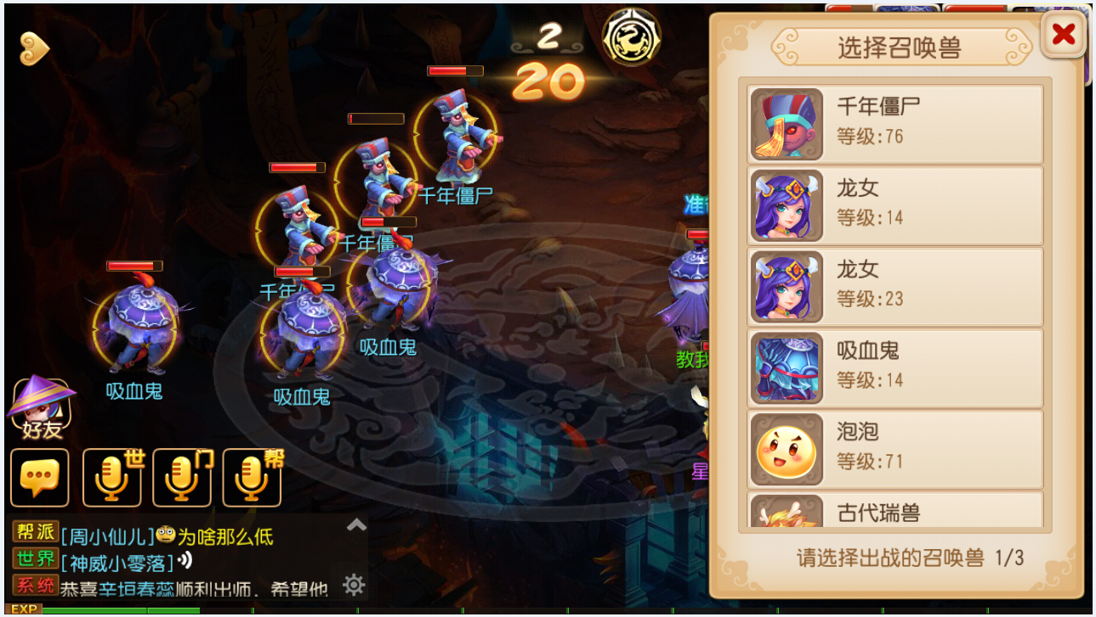
战斗中召唤宠物界面

